Tabelle1
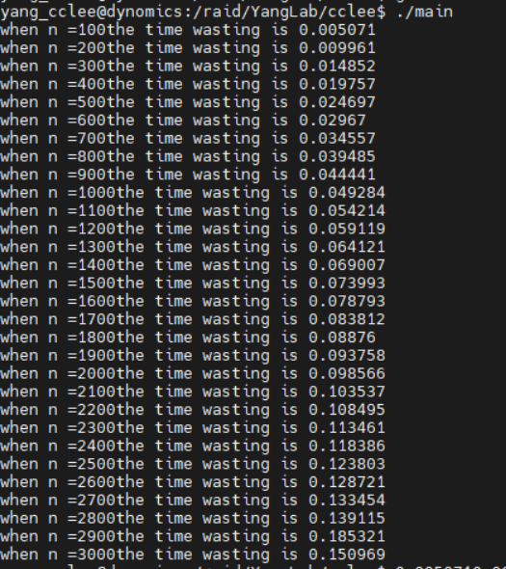
Column\Row | 10000
100 | 0.005071
200 | 0.009961
300 | 0.014852
400 | 0.019757
500 | 0.024697
600 | 0.02967
700 | 0.034557
800 | 0.039485
900 | 0.044441
1000 | 0.049284
1100 | 0.054214
1200 | 0.059119
1300 | 0.064121
1400 | 0.069007
1500 | 0.073993
1600 | 0.078793
1700 | 0.083812
1800 | 0.08876
1900 | 0.093758
2000 | 0.098566
2100 | 0.103537
2200 | 0.108495
2300 | 0.113461
2400 | 0.118386
2500 | 0.123803
2600 | 0.128721
2700 | 0.133454
2800 | 0.139115
2900 | 0.185321
3000 | 0.150969

